スポンサー公告
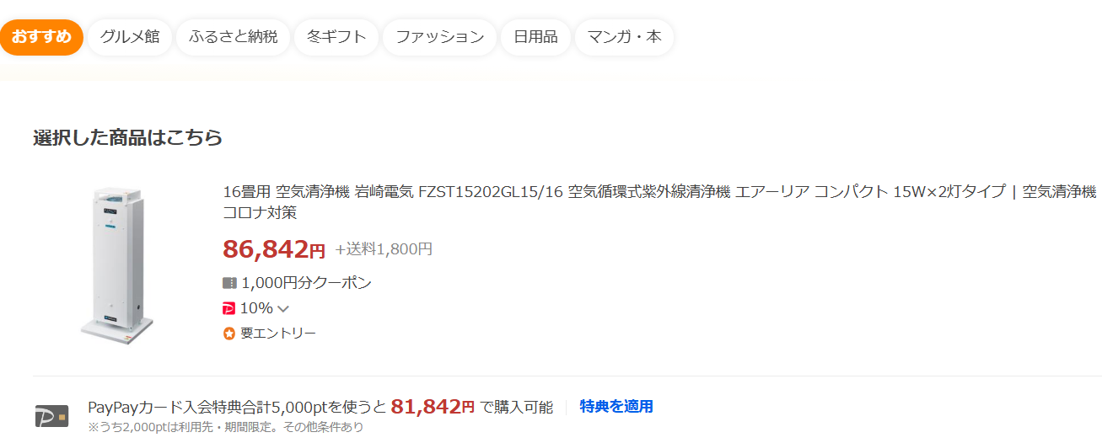
今年度で販売終了
年末期間限定販売
ご注文はこちらまで
hy_food-safety@outlook.jp
氏名・会社名・住所・台数
56,500円

Food・Saftyなら
なんと32,142円引き

.

4９ノロウイルス関連情報
ノロウイルス指数平年同等 散発事故発生 |  |  |  |  |  |  |  | 出典:東京都感染症情報センター
 |  |  |  |  |  |  |  | （最近５年間の週値の比較） ノロウイルスの感染周期は4年ですね やや感染度合いが低い! |  |  |  |  | .
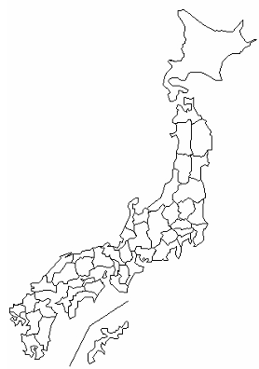
東京都は レベル 2 ; 全国平均 (レベル2) 4.21

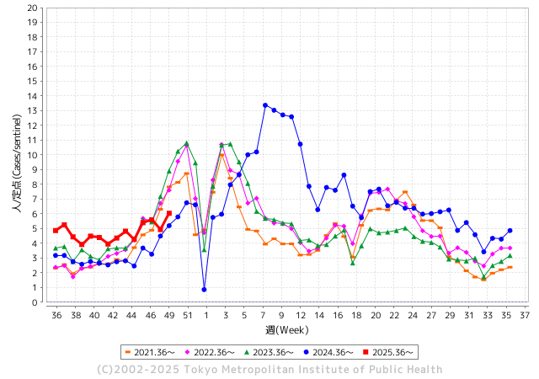
ノロウイルス今週のニュース
今週ですが、 全国で 4件
 |  |  |  |  |  |  |  |  |  |  |  | -

 |  |  |  |  |  |  |  |  |  |  |  | レベル5

 |  |  |  |  |  |  |  |  |  |  |  | レベル4

 |  |  |  |  |  |  |  |  |  |  |  | レベル3

 |  |  |  |  |  |  |  |  |  |  |  | レベル2
 |  |  |  |  |  |  |  |  |  |  |  | レベル1
GⅡ 48週 0例 |  |  |  |  | GⅡ49 0例
地方衛生研究所情報 |  |  | 傾向 | 全国警戒ランク2に減少 | 出典：地方衛生研究所ネットワーク
★数年間では、平均的比率でノロウイルス継続 |  |  |  |  |  |  |  | http://idsc.tokyo-eiken.go.jp/diseases/gastro/gastro/
 |  |  |  | 流行警報 | 警戒警報
 | 2025-12-14 |  | 低散発 | 定点観測値 |  | ▲:減少 | 今週のニュース（Noroｖｉｒｕｓ） (12/8-12/14) |  |  |  | 8 | 9
先週
今週
都道府県名 | 流行 ☆増加 ★減少☆★1つで約1ポイント |  |  | 2025/48週 | 2025/49週 |  | 大量発症事故（業種／内容） 今週 , 先週 |  |  |  | ニュースソース | 日時
北海道 | ☆ |  |  | 2.15 | 2.68 | 0.53 |  |  |  |  |  |  | 北海道
青森県 | ☆ |  |  | 1.71 | 1.97 | 0.26 |  |  |  |  |  |  | 青森県
岩手県 | ☆☆ |  |  | 4.56 | 6.63 | 2.07 | 12月2日（火）にこの教育保健者施設から盛岡保健所に「複数の利用者及び職員が嘔吐、下痢等の症状が出ている」旨の連絡がありました。盛岡保健所が調査を開始、11月27日（木）から12月2日（火）にかけて12名（利用者9名と職員3名）に嘔吐、下痢等の症状があったことを確認しました。 有症者はいずれも回復傾向にある、ということです。 |  |  |  | 岩手放送 | 2025-12-09 | 岩手県
宮城県 | ☆ |  |  | 2.52 | 3.29 | 0.77 |  |  |  |  |  |  | 宮城県
秋田県 | ☆ |  |  | 1.92 | 2.54 | 0.62 |  |  |  |  |  |  | 秋田県
山形県 | ☆☆ |  |  | 1.65 | 3.23 | 1.58 |  |  |  |  |  |  | 山形県
福島県 | ☆ |  |  | 3.07 | 3.43 | 0.36 |  |  |  |  |  |  | 福島県
茨城県 | ★ |  |  | 4.18 | 3.92 | ▲ 0.26 | ひたちなか保健所は、患者らの共通食が当該施設の弁当に限られること、患者及び従業員便、並びに施設の拭き取り検体からノロウイルスが検出されたこと、患者の症状及び潜伏期間がノロウイルスによるものと一致したこと、医療機関から食中毒患者届出票が提出されたことから、本日、当該施設が調理、提供した弁当を原因とする食中毒と断定した。 |  |  |  | 水戸市公表 | 2025-12-10 | 茨城県
栃木県 | ☆☆ |  |  | 1.46 | 3.26 | 1.80 |  |  |  |  |  |  | 栃木県
群馬県 | ☆☆☆ |  |  | 4.32 | 7.28 | 2.96 |  |  |  |  |  |  | 群馬県
埼玉県 | ☆ |  |  | 4.32 | 5.27 | 0.95 |  |  |  |  |  |  | 埼玉県
千葉県 | ☆ |  |  | 3.13 | 4.17 | 1.04 | 千葉県は10日、木更津市の認定こども園でノロウイルスによる感染性胃腸炎の集団発生があったと発表した。園児38人と職員2人の計40人の発症を確認した。重症者はいない。大規模発生は県内で今季初めてとなる。県疾病対策課によると、11月28日～今月5日、園児と職員の多くに下痢や嘔吐（おうと）などの症状があり、集団発生を確認した君津保健所が5日に現地調査した。8日の検査で園児6人のうち5人の便中からノロウイルスが検出された。 |  |  |  | 千葉日報 | 2025-12-11 | 千葉県
東京都 | ☆ |  |  | 4.93 | 6.04 | 1.11 |  |  |  |  |  |  | 東京都
神奈川県 | ☆ |  |  | 3.96 | 4.42 | 0.46 |  |  |  |  |  |  | 神奈川県
新潟県 | ☆ |  |  | 2.23 | 2.7 | 0.47 |  |  |  |  |  |  | 新潟県
富山県 | ☆☆ |  |  | 4.31 | 6.41 | 2.10 |  |  |  |  |  |  | 富山県
石川県 | ☆ |  |  | 7.11 | 7.14 | 0.03 |  |  |  |  |  |  | 石川県
福井県 | ☆ |  |  | 2.96 | 3.76 | 0.80 |  |  |  |  |  |  | 福井県
山梨県 | ☆ |  |  | 3.86 | 4.33 | 0.47 |  |  |  |  |  |  | 山梨県
長野県 | ☆ |  |  | 2.48 | 3.3 | 0.82 | 長野県上田市の飲食店でノロウイルスによる食中毒が発生しました。弁当や仕出し料理を食べた26人が下痢、腹痛などの症状を訴えたということです。 長野県健康福祉部によりますと、12月1日午前9時ごろ、患者から「仕出し料理を16人で食べたところ、うち4人が胃腸炎の症状を訴え、1人からノロウイルスが検出された」といった旨の連絡が上田保健所にありました。 |  |  |  | 長野放送 | 2025-12-05 | 長野県
岐阜県 | ☆ |  |  | 8.07 | 8.15 | 0.08 |  |  |  |  |  |  | 岐阜県
静岡県 | ☆ |  |  | 2.56 | 3.49 | 0.93 |  |  |  |  |  |  | 静岡県
愛知県 | ☆ |  |  | 3.83 | 4.3 | 0.47 |  |  |  |  |  |  | 愛知県
三重県 | ★ |  |  | 2.32 | 2.27 | ▲ 0.05 |  |  |  |  |  |  | 三重県
滋賀県 | ☆ |  |  | 3.09 | 3.86 | 0.77 |  |  |  |  |  |  | 滋賀県
京都府 | ☆ |  |  | 3.08 | 3.38 | 0.30 |  |  |  |  |  |  | 京都府
大阪府 | ☆ |  |  | 3.08 | 3.5 | 0.42 |  |  |  |  |  |  | 大阪府
兵庫県 | ☆ |  |  | 3.27 | 3.6 | 0.33 | 兵庫県尼崎市保健所は５日、同市塚口町１の飲食店「松葉寿司」の仕出し料理を食べた１０～７０代の男女１６人が、下痢や発熱、嘔吐などの症状を訴え、このうち６人からノロウイルスが検出されたと発表した。市保健所は食中毒と断定し、同店に同日から３日間の営業停止を命じた。 |  |  |  | 神戸新聞 | 2025-12-05 | 兵庫県
奈良県 | ☆ |  |  | 2.63 | 3.92 | 1.29 |  |  |  |  |  |  | 奈良県
和歌山県 | ☆ |  |  | 1.74 | 2.07 | 0.33 |  |  |  |  |  |  | 和歌山県
鳥取県 | ☆ |  |  | 2.74 | 3.21 | 0.47 |  |  |  |  |  |  | 鳥取県
島根県 | ☆ |  |  | 2.36 | 3.09 | 0.73 |  |  |  |  |  |  | 島根県
岡山県 | ☆ |  |  | 2.21 | 2.46 | 0.25 |  |  |  |  |  |  | 岡山県
広島県 | ★ |  |  | 3.74 | 3.12 | ▲ 0.62 |  |  |  |  |  |  | 広島県
山口県 | ☆ |  |  | 3.4 | 4.13 | 0.73 | 2025年12月、山口市の高齢者施設でノロウイルスによる感染性胃腸炎が集団発生し、入居者11人と職員6人の計17人が下痢や嘔吐などの症状を訴えました。幸い重症者はいませんが、高齢者施設でのノロウイルス集団感染は毎年冬に繰り返し発生しており、なぜ今もなお防ぎきれないのか、多くの人が疑問を抱いています。 |  |  |  | 節約ポイ活ラボ | 2025-12-11 | 山口県
徳島県 | ★ |  |  | 2.38 | 2.19 | ▲ 0.19 |  |  |  |  |  |  | 徳島県
香川県 | ☆ |  |  | 3.88 | 4.42 | 0.54 |  |  |  |  |  |  | 香川県
愛媛県 | ★ |  |  | 5.35 | 4.6 | ▲ 0.75 | 愛媛県は5日、今治市八町西のサービス付き高齢者向け住宅「おあしす中央」で、入居者15人（62～96歳）が下痢や発熱などの症状を訴え、このうち12人と調理従事者からノロウイルスが検出されたと発表した。 今治保健所は、施設内で提供された食事が原因の食中毒と断定し、施設を5日からの4日間、調理業務停止の処分とした。全員おおむね回復しているという。 |  |  |  | 愛媛新聞 | 2025-12-06 | 愛媛県
高知県 | ☆ |  |  | 2.35 | 2.5 | 0.15 |  |  |  |  |  |  | 高知県
福岡県 | ☆ |  |  | 4.29 | 4.9 | 0.61 | 福岡市によりますと、2日から5日にかけて、0歳から2歳の園児17人、職員1人が嘔吐や下痢、腹痛の症状を訴えています。このうち3人からノロウイルスが検出され、市は感染性胃腸炎の集団発生とみています。重症の人はおらず全員、快方に向かっているということです。 |  |  |  | FBS | 2025-12-05 | 福岡県
佐賀県 | ☆☆☆ |  |  | 1.33 | 3.92 | 2.59 |  |  |  |  |  |  | 佐賀県
長崎県 | ☆ |  |  | 2.16 | 3.13 | 0.97 |  |  |  |  |  |  | 長崎県
熊本県 | ☆ |  |  | 2.69 | 3.6 | 0.91 |  |  |  |  |  |  | 熊本県
大分県 | ★ |  |  | 7.86 | 7.53 | ▲ 0.33 |  |  |  |  |  |  | 大分県
宮崎県 | ☆ |  |  | 6.87 | 7.27 | 0.40 |  |  |  |  |  |  | 宮崎県
鹿児島県 | ★ |  |  | 4.45 | 3.84 | ▲ 0.61 |  |  |  |  |  |  | 鹿児島県
沖縄県 | ★ |  |  | 3.24 | 3 | ▲ 0.24 | 読谷村内の中学校の2年生2人が、修学旅行後に体調不良となりノロウイルスと診断されたことが5日、関係者への取材で分かった。他に腹痛や吐き気、下痢などノロウイルスと同様の症状を訴える生徒が40人ほどいるという。学校は9日まで2年生を学年閉鎖すると決めた。 |  |  |  | 沖縄タイムス | 2025-12-06 | 沖縄県
全国 | ☆ |  |  | 3.58 | 4.21 | 0.63
 |  |  |  |  |  |  |  |  |  |  | 0 | 0
 |  |  |  | 今週 |  |  | 管理レベル「2」
 |  | 先週に比べて全国平均は |  |  |  | 4.21 | ：先週より | 0.63
 |  | 東京都は |  |  |  | 6.04 | ：先週より | 1.11
 |  | 最高指数は |  |  | 岐阜県 | 8.15 | 全国で10.00を超える都道府県数は |  | 0ヶ所 | 増減 | +0

2 | 9-10月、4月以降 施設の所在市町村で 流行・食中毒が報告される 定点観測値が5.00前後 |  |  |  |  | 【情報共有】 週間・情報収集/情報は毎週確認する 【常設】 嘔吐物処理セットの配備 【体調管理】従業員の健康状況を徹底し、不良者は調理・加工ラインより外す

49 衛生訓話
毎週 ひとつ 覚えていきましょう
今週のお題 (ノロウイルスの排菌期間は意外と長い！)
↓ 職場の先輩は以下のことを理解して わかり易く 指導しましょう ↓
何故 ノロウイルスの検査が必要なのか (陰性になっても安全ではない)
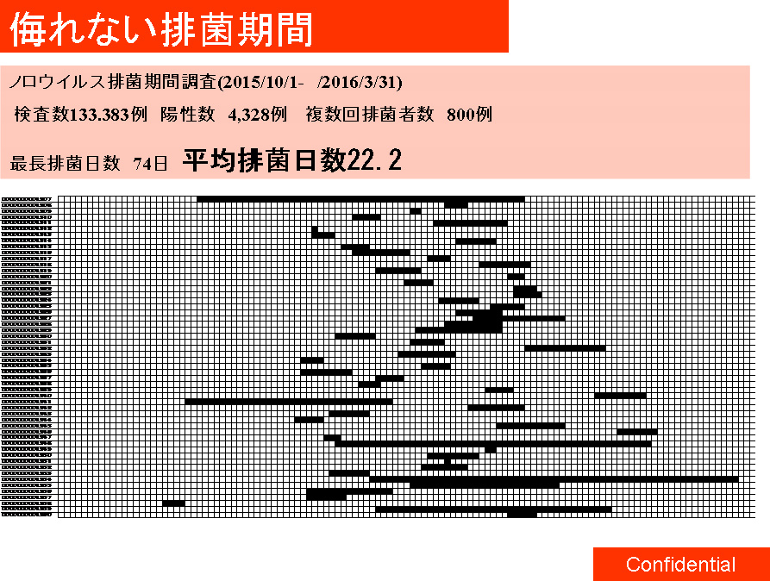

 |  | 複数回検査を受けた検査者が最初に陽性を確認した日から 最後に陽性であった日までを、ここでは排菌期間と設定しました。 ★排菌期間は、最長で74日、平均で22.2日 ノロウイルスが排菌され、検査で陽性と確認されました。 このことからノロウイルス感染後１ヶ月は、感染源になる可能があるので注意が必要です。検査で陰性になっても、1ヶ月間は注意しましょう。 ・丁寧な手洗いをする ・用便後のトイレを確認し、汚れがあれば 塩素系消毒をする ・ドアノブ、手すりなど人が触れるものすべてに注意を払う ・調理する際は、食材や調理器具を素手で触れることを避ける ・生食するものを調理・提供作業をしない ・入浴は最後にする ・下着は塩素系漂白剤で消毒してから洗濯する ウイルスは、細菌よりはるかに小さい、少しくらいの手洗いでは落ちないと思ってください。

日

12/1 12/30 1/30

 | 解 説 ●遺伝子検査で陰性になっても、体内からノロウイルスがいなくなったということではありません。 検査は一定量のノロウイルスがないと陽性には なりません。体内の糞便は固形物で、ノロウイルスは均等に混じっていません。患部に直接触れる部分には多く、それ以外の部分には少ないのです。腸の動きは食後は活発で、睡眠時は不活発になります。検査用の便が、体内の状況をいつも正しく反映していないことも理解しておきましょう。 陽性者は自らが感染源になる危険があることを十分に意識しましょう。また調理責任者は、陰性となった者でも、しばらくは感染源になり得ると考えて、できれば直接的な調理に携わらないように監督してください。

48 国内感染症情報
2025年第48週（11月24日〜11月30日） |  | 対前週 インフルエンザ -14% 減少 新型コロナウイルス -14% 減少
1類感染症 | 報告なし
2類感染症 | 結核例 212例
指定感染症 新型コロナウイルス感染症 | 厚生労働省：国内の発生状況など https://www.mhlw.go.jp/stf/covid-19/kokunainohasseijoukyou.html#h2_1 厚生労働省：データからわかる－新型コロナウイルス感染症情報－ https：//covid19.mhlw.go.jp/
 | https://www.mhlw.go.jp/stf/covid-19/kokunainohasseijoukyou.html#h2_1
 | 厚生労働省：データからわかる－新型コロナウイルス感染症情報－
 | https：//covid19.mhlw.go.jp/
3類感染症 細菌性赤痢 | 細菌性赤痢2例‌ 菌種：S. sonnei（D群）2例＿感染地域：‌‌福岡県1例、フィリピン 1例

腸管出血性大腸菌感染症 | 腸管出血性大腸菌感染症63例（有症者34例、うちHUS‌3例） ‌感染地域：‌‌国内44例、千葉県/フランス1例、韓国2例、インド1例、ネパール1例、国内・国外不明14例‌国内の感染地域：‌‌埼玉県9例、福岡県7例、高知県4例、宮城県2例、神奈川県2例、新潟県2例、愛知県2例、 大阪府2例、佐賀県2例、北海道1例、福島県1例、群馬県1例、福井県1例、滋賀県1例、兵庫県1例、広島県1例、国内（都道府県不明）5例
 | 年齢群：‌‌2歳（ 3 例 ）、 4歳（ 1 例 ）、 7歳（ 2 例 ）、 10代（10例）、20代（21例）、 30 代（ 5 例 ）、 40 代（ 1 例 ）、 50代（11例）、60代（6例）、70 代（2 例 ）、80代（1例） | 血清群・毒素型：‌‌O157‌VT1・VT2（21例）、O26‌VT1（11例）、O103‌VT1（4例）、O157‌VT2（4例）、O111‌VT1（2例）、 O128‌VT1・VT2（2例）、O91‌VT1（2例）、O1‌VT2（1例）、O103‌VT1・VT2（1例）、O111‌VT1・VT2（1例）、O115‌VT1（1例）、 O78‌VT1（1例）、その他・不明 （12例）累積報告数：4,095例（有症者2,351例、うちHUS‌57例．死亡3例）
腸チフス1例‌ | 腸チフス1例‌ 感染地域：インドネシア
4類感染症 | E型肝炎9例‌ 感染地域（感染源）：‌‌千葉県2例（不明2例）、秋田県1例（不明）、山形県1例（不明）、神奈川県1例（不明）、静岡県1例（不明）、国内（都道府県不明）2例 （生牡蠣/馬刺し/豚肉1例、不明1例）、国内・国外不明1例（不明） | レジオネラ症36例（肺炎型34例、ポンティアック熱型2例） ‌ 感染地域：‌神奈川県5例、静岡県3例、宮城県2例、新潟県2例、富山県2例、大阪府2例、島根県2例、福岡県2例、 北海道1例、ぬ青森県1例、山形県1例、埼玉県1例、東京都1例、石川県1例、福井県1例、愛知県1例、京都府1例、 兵庫県1例、群馬県/千葉県1例、インド1例、国内・国外不明4例 年齢群：‌40代（1例）、50代（3例）、60代（4例）、70代（12例）、80代（12例．うち1例死亡）、90代以上（4例） 累積報告数：2,252例
5類感染症 | アメーバ赤痢2例（腸管アメーバ症2例） ‌ 感染地域：静岡県1例、国内・国外不明1例 ‌ 感染経路：性的 接 触 1 例（ 異 性 間 ）、その他・不明1例
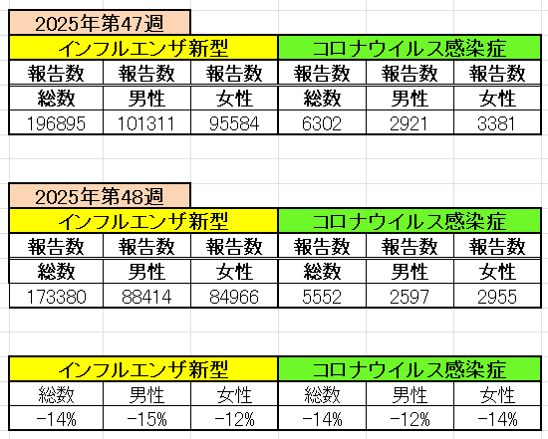
インフルエンザ と 新型コロナ

 |  | 注意

 |  | 対前週 インフルエンザ -14% 減少 新型コロナウイルス -14% 減少

49 感染症統計
届出感染症 第三類 |  |  |  |  |  |  |  |  |  |  |  |  |  | 届出感染症 第三類 細菌性赤痢菌
 |  |  |  |  |  |  |  |  |  |  |  |  |  | 全国 報告数推移 届出患者数（人）
 | 1月 | 2月 | 3月 | 4月 | 5月 | 6月 | 7月 | 8月 | 9月 | 10月 | 11月 | 12月 | 合計 |  | 1月 | 2月 | 3月 | 4月 | 5月 | 6月 | 7月 | 8月 | 9月 | 10月 | 11月 | 12月 | 合計
 | 687 | 531 | 579 | 739 | 1,458 | 2,651 | 4,176 | 4,513 | 3,578 | 2,967 | 1,597 | 1,008 | 24,484 |  | 31 | 24 | 51 | 21 | 33 | 22 | 27 | 46 | 27 | 57 | 34 | 52 | 425
 |  |  |  |  |  |  |  |  |  |  |  | 今週 |  |  |  |  |  |  |  |  |  |  |  |  |  | 今週
 |  |  |  |  |  |  |  |  |  |  |  | 65 |  |  |  |  |  |  |  |  |  |  |  |  |  | 2
2025年 | 142 | 95 | 86 | 111 | 217 | 308 | 838 | 715 | 645 | 643 | 295 | 65 | 4,160 | 2025年 | 2 | 4 | 6 | 4 | 8 | 0 | 5 | 7 | 5 | 8 | 3 | 2 | 54 | 0
2024年 | 103 | 102 | 114 | 122 | 257 | 308 | 519 | 708 | 541 | 533 | 277 | 158 | 3,742 | 2024年 | 4 | 4 | 4 | 8 | 1 | 2 | 6 | 21 | 12 | 8 | 0 | 4 | 74
2023年 | 84 | 62 | 99 | 112 | 224 | 526 | 521 | 768 | 454 | 390 | 416 | 154 | 3,810 | 2023年 | 1 | 1 | 4 | 2 | 2 | 7 | 7 | 3 | 1 | 7 | 7 | 5 | 47
2022年 | 81 | 39 | 72 | 89 | 258 | 416 | 554 | 568 | 578 | 337 | 169 | 168 | 3,329 | 2022年 | 0 | 5 | 4 | 1 | 1 | 1 | 1 | 1 | 0 | 0 | 0 | 2 | 16
2021年 | 81 | 48 | 71 | 128 | 171 | 350 | 569 | 553 | 458 | 306 | 221 | 229 | 3,185 | 2021年 | 1 | 2 | 1 | 0 | 0 | 0 | 1 | 1 | 0 | 1 | 0 | 0 | 7
2020年 | 112 | 85 | 60 | 97 | 95 | 305 | 544 | 449 | 475 | 505 | 219 | 98 | 3,044 | 2020年 | 16 | 1 | 19 | 3 | 13 | 1 | 2 | 2 | 0 | 24 | 4 | 2 | 87
2011年8月に外食チェーン店が原因とされた赤痢菌Shigella sonneiの広域集団感染事例が青森県、宮城県、山形県、福島県において発生した。本事例は、それとほぼ同時期に発生しておりその関連性が強く疑われた事例である。
2025年 第49週（12/1～12/7） |  |  |  |  |  |  |  |  |  |  |  |  |  | 2025年 第49週（12/1～12/7）

腸管出血性大腸菌 |  |  | やや多い |  |  |  |  |  |  |  |  |  |  |  | 赤痢 | やや多い
Ｈ２９／８月は非常に多かった

腸管出血性大腸菌
細菌性赤痢菌

※2023年 第11週（3/13～3/19） 現在

 |  |  |  |  |  |  |  |  |  |  |  |  |  |  | 腸管系感染症は新型コロナウイルス予防の手洗い、手指消毒で
 |  |  |  |  |  |  |  |  |  |  |  |  |  |  | 圧倒的に感染防御できている

